Världsstatistik - The Lancet
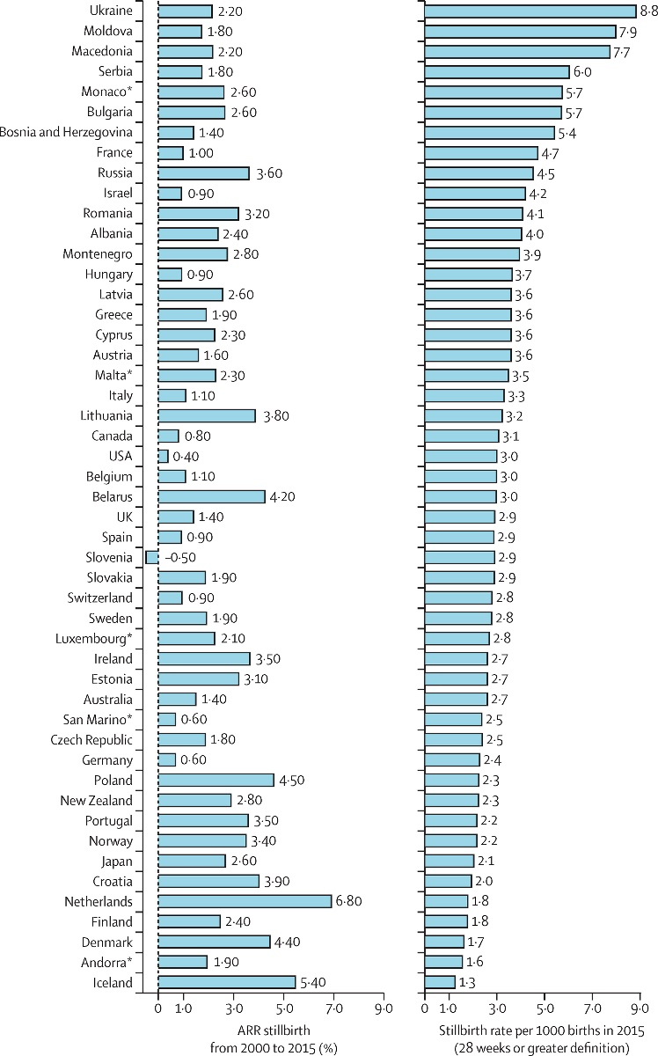

Sverige låg 2015 på 19:e plats. Man har räknat antalet dödfödda barn, från vecka 28, per 1000 levande födda barn.
Källa: The Lancet’s Series Ending Preventable Stillbirth, januari 2016

Det betyder att när man jämför statistik mellan Norge, Finland och Sverige i statistik där man räknar
med dödfödda barn från vecka 22 ligger tex Sverige och Norge relativt lika.
Räknar man från vecka 28 istället, så halkar Sverige snabbt ned på listan.
Fler barn efter vecka 28 dör i Sverige och eller fler barn med högre födslovikter dör i Sverige?

ARR= average annual rate of reduction = genomsnittlig årlig minskningstakt
Här kan man utläsa att dödstalen per år minskar lite i Sverige, med 1,90%,
men tex Norge med 3,40%, Portugal med 3,50% och Island med 5,40% där reduceras dödstalen mer per år.

